1.IDENTIFICACION
INFORMACIÓN GENERAL |  | INFORMACIÓN DEL ESTUDIO RESPECTIVO
 |  | NODO NÚMERO |  |  |  |  | 14816
 |  | INFORME NÚMERO |  |  |  |  | 1115
CONTRATISTA | UNIÓN TEMPORAL MOVILIDAD 2014 | ORDEN DE TRABAJO No. |  |  |  |  | PROGRAMACION BASICA
 |  | FECHA DE LA ORDEN DE TRABAJO |  |  |  |  | -
 |  | FECHA DE LA TOMA DE INFORMACIÓN |  |  |  |  | 090714
 |  | DÌA DE LA SEMANA
OBJETO DEL CONTRATO | REALIZAR LA TOMA DE INFORMACIÓN DE CAMPO, COMO INSUMO DEL PROGRAMA DE MONITOREO, SEGUIMIENTO Y PLANEACIÓN DEL TRÁNSITO Y EL TRANSPORTE DE BOGOTA D.C | TIPO DE ESTUDIO |  |  |  |  | VOLÚMENES POR TIPO DE VEHÍCULO
 |  | NOMBRE DEL ARCHIVO |  |  |  |  | 14816_AK_45_X_AC_127_140709_VOL.xlsx
 |  | CÓDIGO DEL ESTUDIO |  |  |  |  | VOL
 |  | LUGAR DE LA TOMA DE INFORMACIÓN
NÚMERO DE CONTRATO | 2072-2013 | COORDENADA X |  |  |  |  | LONGITUD
 |  | COORDENADA Y |  |  |  |  | LATITUD

FECHA DE INICIO DEL CONTRATO | 22-01-2014 | PROFESIONALES RESPONSABLES
 |  | CONSULTOR (DIRECTOR) |  |  |  |  | ING. MSC. SANDRA LUCIA NAVAS TEQUIA
 |  | CONSULTOR (COORDINADOR GENERAL) |  |  |  |  | ING. MSC. LUIS FERNANDO RUBIANO BARRERO
INTERVENTORÍA | UNIVERSIDAD NACIONAL DE COLOMBIA | CONSULTOR (EXPERTO EN TRÁNSITO Y TRANSPORTE) |  |  |  |  | ING. ESP. DIANA PAOLA PARADA
 |  | CONSULTOR (ING ANÀLISIS) |  |  |  |  | ING. GONZALO LOPEZ
 |  | INTERVENTORÍA (DIRECTOR) |  |  |  |  | ING. MSC. ARTURO ZARATE
 |  | INTERVENTORÍA (ESPECIALISTA) |  |  |  |  | ING. MSC. WILLIAM CASTRO
 |  | INTERVENTORÍA (RESIDENTE) |  |  |  |  | ING. JOSÉ EDWIN TORRES
OBJETO DEL CONTRATO | INTERVENTORÍA TÉCNICA, ADMINISTRATIVA Y FINANCIERA PARA LA TOMA DE INFORMACIÓN DE CAMPO COMO INSUMO DEL PROGRAMA DE MONITOREO, SEGUIMIENTO Y PLANEACIÓN DEL TRÁNSITO Y TRANSPORTE DE BOGOTÁ D.C. | SUPERVISOR SECRETARIA MOVILIDAD |  |  |  |  | ING. FABIAN GONZALEZ

 |  | VERSIONES DEL ESTUDIO
 |  | NÚMERO |  | FECHA | OBSERVACIONES
NÚMERO DE CONTRATO | 2072-2013 | Versión 0 |  | 14/07/14
 |  | Versión 0 |  | 15/07/14 | SE ATENDIERON OBSERVACIONES DE INTERVENTORÍA SEGÚN OFICIO FI-INT-CMTTUB14-332-14, SE DA RESPUESTA MEDIANTE OFICIO N° ICV-187-C-613. Se revisó la información registrada para los periodos vehículos y volúmenes señalados en la hoja 2.base, para movimiento 1 en el periodo de las 12:15 horas para livianos y motos la variación corresponde a la congestión vehicular que se presenta en la jornada de la mañana, a partir de las 12:30 horas se normaliza el tránsito de vehículos, el en periodo de las 12:00 y 13:30 horas se verifica la información correspondiente a camiones de 2 ejes y coincide con formatos por lo cual así se comportó del flujo vehicular. Para el movimiento 1B en los periodos de 09:30 y 09:45 horas se presenta una liberación parcial de la congestión que se presenta en este acceso, en el periodo de 19:30 y 19:45 horas hay variación en el flujo vehicular de livianos sin evidenciarse una causa directa en el punto de aforo. Para el movimiento 2 en el periodo de 19:30 horas la variación corresponde a un comportamiento normal del flujo vehicular en esta intersección, para los demás periodos y vehículos señalados no se encuentra suceso alguno del porqué de las variaciones encontradas, debido a que así se presentó el flujo vehicular durante la toma de información. Para el movimiento 3 en el periodo de 07:00 de bicicletas la variación corresponde que baja el número de usuarios que se dirigen a sus lugares de trabajo o estudio en este tipo de vehículo. Para el movimiento 2 en el periodo de 09:45 horas y para el movimiento 3 en el periodo de 20:15 horas se realiza la corrección pertinente debido a un error de digitación en la base en los vehículos livianos. Para el movimiento 4 en motos el periodo de 22:15 se revisó datos con el formato y no hay ninguna variación por consiguiente fue el flujo que se presentó, en los periodos de 14:15, 17:30 y 17:45 la variación se encuentran relacionados con las lluvias que se presentaron en estos periodos.
 |  | Versión 1
FECHA DE INICIO DEL CONTRATO | 21-01-2014 | Versión 2

 |  | DESCRIPCIÓN DE LA TOMA DE INFORMACIÓN
 |  | TIPO DE VEHÍCULO | FACTOR DE EQUIVALENCIA | MOVIMIENTOS AFORADOS |  |  | No. DE PERÍODOS | HORA
ESQUEMA |  |  |  | ACCESO | LENTA | RÁPIDA | HORARIO DEL PERÍODO No. 1 | 22:00-06:00
 |  | L | 1 | NORTE | 1 | 1B | HORARIO DEL PERÍODO No. 2 | 06:00-14:00
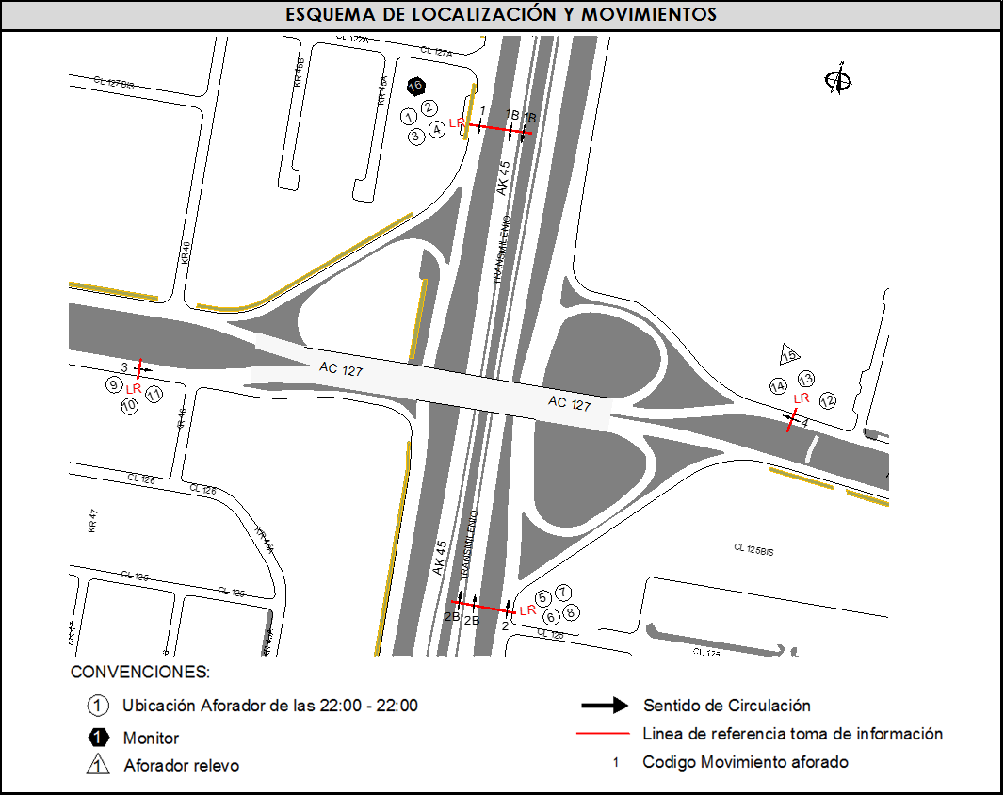
 |  | C | 2 | SUR | 2 | 2B | HORARIO DEL PERÍODO No. 3 | 14:00-22:00
 |  |  |  | OESTE | 3 |  | No. DE HORAS TOMADAS |  | 24
 |  | BT | 2 | ESTE | 4 |  | HORARIO DE LA TOMA DE INFORMACIÓN |  | 22:00-22:00
 |  | B | 2 |  |  |  | No. DE EQUIPOS UTILIZADOS |  | 16
 |  |  |  | OBSERVACIONES DE LA TOMA DE INFORMACIÒN
 |  | AL | 2 | OBSERVACION |  |  |  |  |  | ACCESO
 |  | AT | 2.5 | DURANTE LA TOMA DE INFORMACIÓN SE PRESENTARON LLUVIAS EN LOS PERIODOS DE LAS 14:00-15:15 Y 16:00-19:00 HORAS DONDE SE NOTA UNA VARIACIÓN DEL FLUJO VEHICULAR EN GENERAL. |  |  |  |  |  | TODOS
 |  | BA | 2.5
 |  | ESP | 2 | DURANTE LA TOMA DE INFORMACIÓN EL MOVIMIENTO 4 SE REDUCE A UN CARRIL POR DESARROLLO DE OBRAS EN LA VÍA. |  |  |  |  |  | ESTE
 |  | INT | 2
 |  | C2P | 2.5 | EN EL PERÍODO DE 06:00-06:50 SE REGISTRARON LAS BICICLETAS QUE CIRCULABAN POR CALZADA LENTA DEL ACCESO NORTE Y ADICIONALMENTE LAS DE LA CICLO RUTA. |  |  |  |  |  | NORTE
 |  | C2G | 2.5
 |  | C3-C4 | 2.5 | DURANTE LA TOMA DE INFORMACIÓN SE PRESENTARON CONGESTIONES VEHICULARES EN LOS SIGUIENTE PERIODOS: MOVIMIENTO 1 DE 07:00-12:15, MOVIMIENTO 1B A LAS 07:00-10:30 Y 12:00-12:30 HORAS. |  |  |  |  |  | NORTE
 |  | C5 | 2.5
 |  | >C5 | 2.5 | EN EL PERIODO DE 16:12-16:15 SE DETIENE EL PASO VEHICULAR EN EL MOVIMIENTO 4 POR OBSTRUCCIÓN EN LA VÍA DE UN CONDUCTOR QUE SE ENCUENTRA DISCUTIENDO CON OTRA PERSONA. |  |  |  |  |  | ESTE
 |  | M | 0.5 | EN EL MOVIMIENTO 4 SE DETUVO LA TOMA DE INFORMACIÓN EL LOS PERIODOS DE 09:13-09:18 Y 09:56-09:58 POR CHOQUE DE DOS AUTOMOVILES EN LA VÍA. |  |  |  |  |  | ESTE
 |  | BIC | 0.3

 |  | ANALISIS PUNTUAL
 |  | LA INTERSECCIÓN AVENIDA CARRERA 45 (AUTOPISTA NORTE) CON AVENIDA CALLE 127 (AVENIDA RODRIGO LARA BONILLA), SE ENCUENTRA UBICADA AL NORTE DE LA CIUDAD, EN LA LOCALIDAD DE USAQUÉN. LA AVENIDA CARRERA 45 TIENE CUATRO CALZADAS , DOS POR CADA SENTIDO DE CIRCULACIÓN, NORTE - SUR Y VICEVERSA, LAS CALZADAS LENTAS CUENTAN CON DOS CARRILES PARA LA CIRCULACIÓN DE TRÁFICO MIXTO Y LAS RÁPIDAS CONTIENEN TRES CARRILES PARA TRÁFICO MIXTO Y UN CARRIL EXCLUSIVO DEL SISTEMA TRANSMILENIO Y SU RESPECTIVO SEPARADOR CENTRAL, MIENTRAS LA AVENIDA CALLE 127 CUENTA CON DOS CALZADAS, UNA POR CADA SENTIDO DE CIRCULACIÓN, ESTE - OESTE Y VICEVERSA, CON DOS CARRILES PARA CADA UNA PERMITIENDO LA CIRCULACIÓN DE TRAFICO MIXTO ( INCLUYE TPC ), EL PASO DE ESTA AVENIDA ES SOBRE NIVEL DE LA AVENIDA CARRERA 45. EL VOLUMEN TOTAL AFORADO DURANTE EL DÍA MIÉRCOLES 9 DE JULIO DE 2014 FUE DE 270.428 VEHÍCULOS MIXTOS, COMPUESTOS DE LA SIGUIENTE MANERA: EL 74,4% CORRESPONDEN A VEHÍCULOS LIVIANOS, EL 14,1% MOTOS, EL 6,3% A TRANSPORTE PÚBLICO COLECTIVO (COLECTIVOS, BUSETA / BUSETON, BUSES) Y EL 4,2% A VEHÍCULOS DE CARGA. LOS PERÍODOS DE MÁXIMA DEMANDA SE PRESENTAN ENTRE LAS 06:15-07:15 HORAS, Y ENTRE LAS 17:30-18:30 HORAS. LA HORA PICO TOTAL DE LA INTERSECCIÓN SE REGISTRA ENTRE LAS 17:30-18:30 HORAS, PERIODO EN EL QUE SE MOVILIZA UN TOTAL DE 17.789 VEHÍCULOS MIXTOS, DE LOS CUALES EL 71,5% CORRESPONDE A VEHÍCULOS LIVIANOS, EL 17,9% MOTOS, EL 6,7% A TRANSPORTE PUBLICO COLECTIVO Y MASIVO, EL 2,2% A TRANSPORTE DE CARGA Y FINALMENTE LAS BICICLETAS CON UNA PARTICIPACIÓN DEL 1,8%.

 |  | REGISTRO FOTOGRÁFICO
 |  | 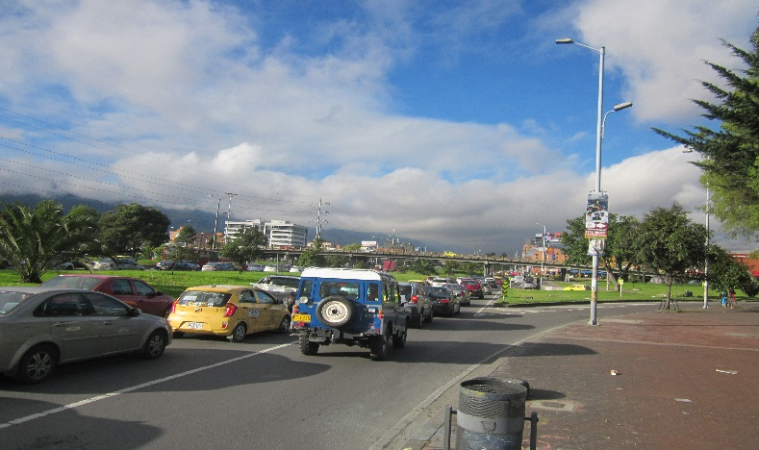 |  |  |  |  | 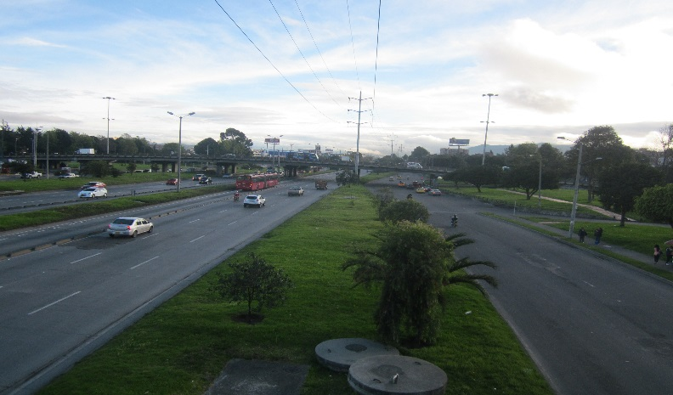

 |  | ACCESO NORTE |  |  |  |  | ACCESO SUR

 |  | 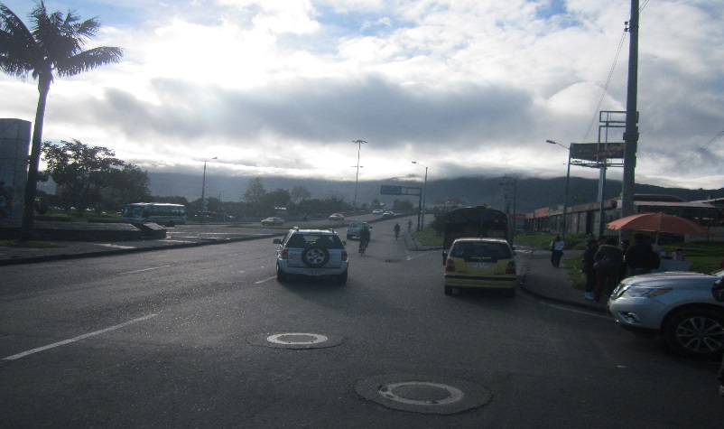 |  |  |  |  | 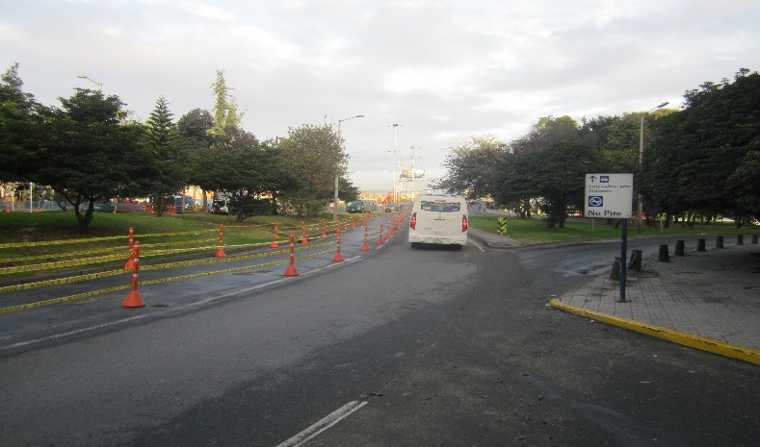

 |  | ACCESO OESTE |  |  |  |  | ACCESO ESTE

